기능회의
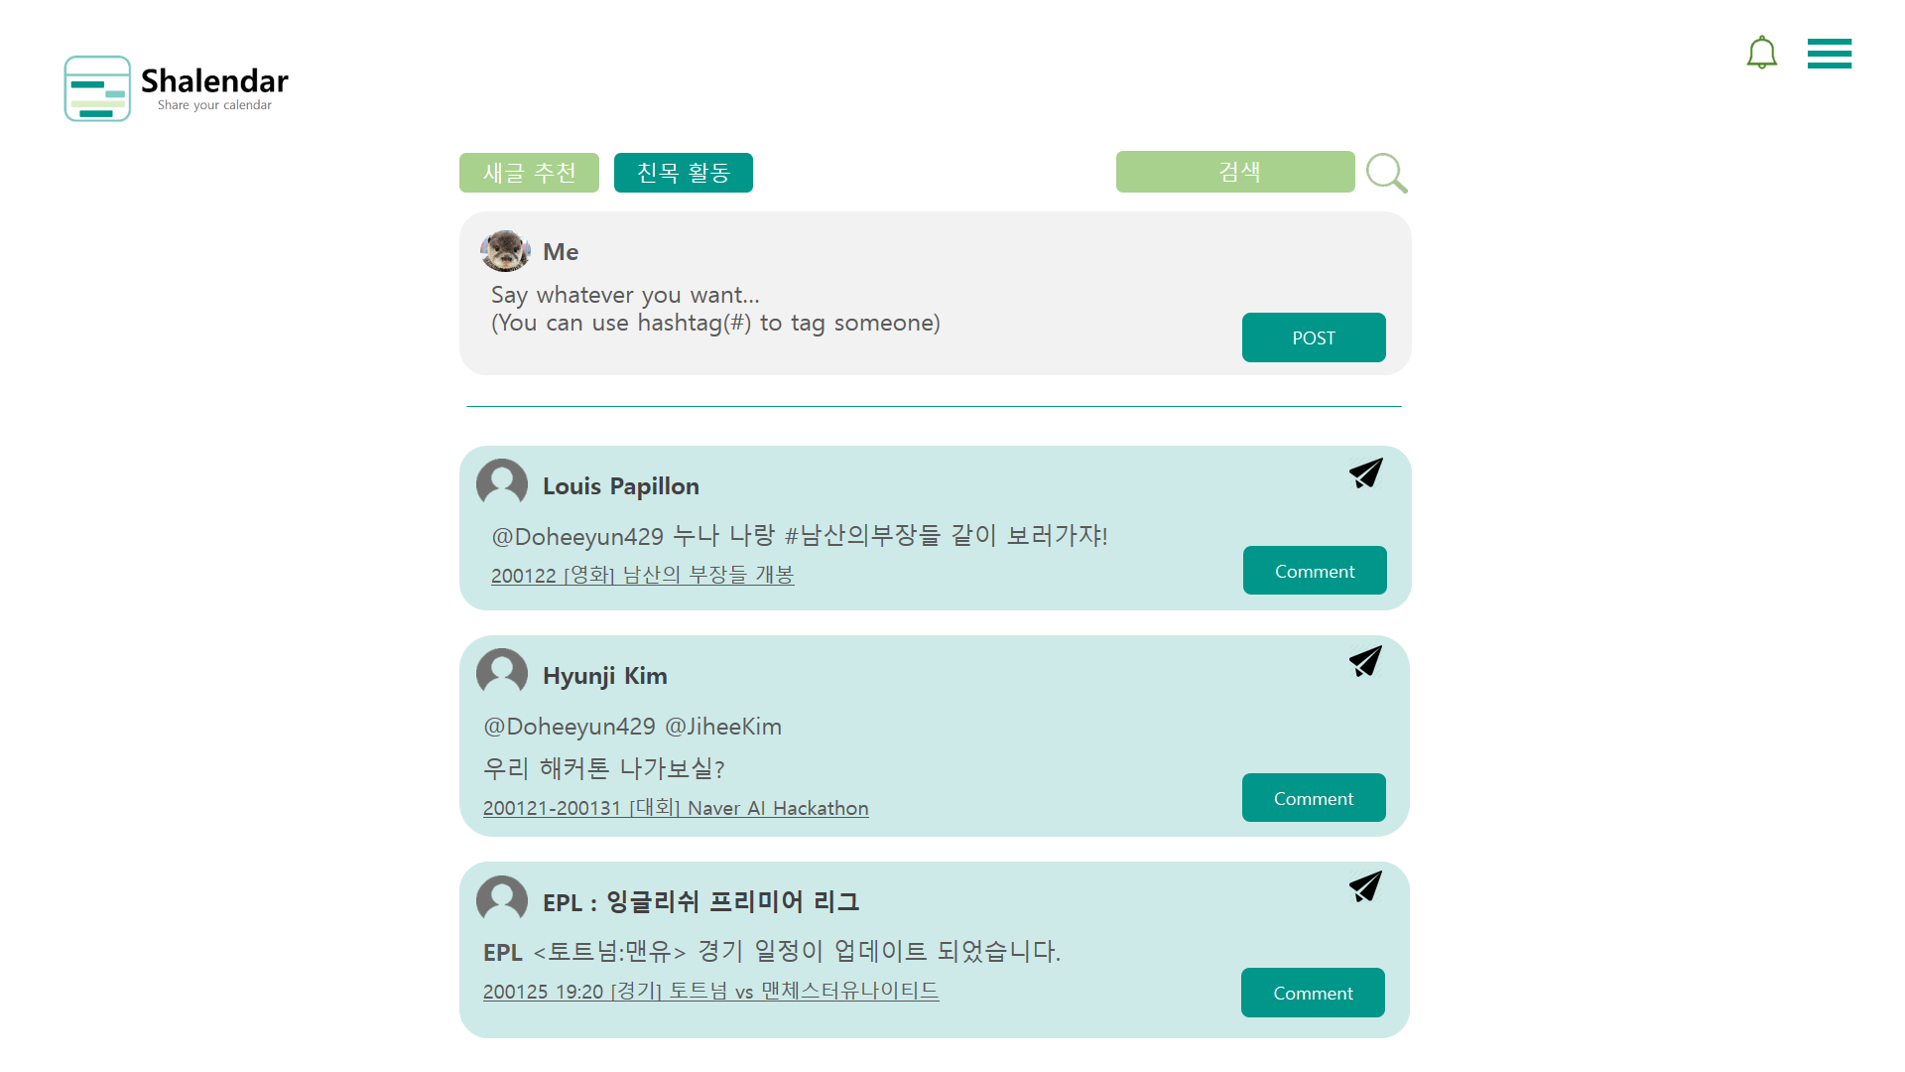
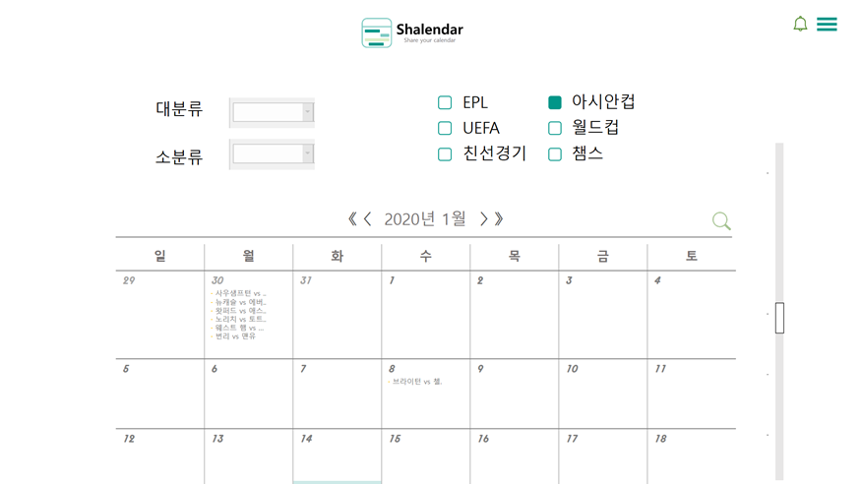
Shalendar 기획안(Front-end) - 초안 v.2 기준 |  |  |  | 찬반여부는 반대 1, 중립 2, 찬성 3 이렇게 적어주고, 반대인 경우 사유나 우려되는 점 함께 말해주면 좋을 것 같아요
id | 논의할 기능 (피피티 페이지 또는 기능 명칭 명시) | 논의사항 | 제안자 | 찬반여부 |  |  |  |  |  | 결정내용 (초록: 결정, 노랑: 추후 논의)
 |  |  |  | 김신재 | 노영지 | 박동준 | 신상엽 | 윤도희 | 이정훈

0122013 | 팔로우/팔로잉 | 팔로우 한 단체 계정의 일정은 내 검색필터에 자동 동기화 | 노영지 | 2 |  | 3 | 3 | 3 | 3 | 계정 팔로우시 단체계정일 경우 자동 동기화 기능
0122026 | 개인/단체 가입 관련 | 단체의 경우에 공인 단체만 가입을 시키고, 일개 소모임은 피드로 알아서 모이게 하는게 어떨까? 그게 아니더라도, 악질 단체가 생기고, 커질 수가 있으므로 어느정도 운영측에서 판단해서 승인을 받는게 좋을 것 같아 세부적인 건 얘기해보자 | .박동준 | 1 | 2 |  | 1 | 3 | 2 | 고민할 의미가 있는 지점이라는 것에는 동의한다. 그러나 배포단에서 고민해야할 부분인 것 같고, 서비스 개선점정도로 글을 정리해서 기록해두면 좋을 것 같다.
0122011 | 초기화면 | 초기 화면 - 피드 (새 소식/공통피드) | 노영지 | 3 |  | 3 | 3 | 3 | 3 | 로그인 전 첫화면은 인기계정별 또는 추천 일정 피드, 로그인 후에도 피드 화면을 보여주자
0122021 | 로그인 | 자소설 닷컴처럼 처음부터 메인이 보이고 로그인을 한다면 다른 기능을 쓸수 있게 하는 것이 좋을 것 같습니다. | 신상엽 | 3 | 3 | 3 |  | 3 | 3 | 메인 부분에 유투브처럼 인기 유투버 리스트가 보여지는 것처럼 보여지면 좋을 것 같다. 바로 로그인 페이지만 보여지면 폐쇄적인 느낌을 줄 수 있다.
0122028 | 대상 | 주제의 목표 대상을 확실히 정해야 할 것 같아 배포인지, 싸피 발표용 인지 나는 싸피발표용이었으면 좋겠습니다. | 신상엽 | 2 | 3 | 2 |  | 2 | 2 | 발표용, 배포용인지를 구분하는 것에는 다들 동의 - 발표용: - 배포용: 기능 단위로 나눠서 개발 프로세스를 진행할 때 발표용, 배포용 측면에서의 목표를 정리하면 좋을 것 같다
0122009 | NAV | 위의 Nav바 라인과 content 둘 다 흰색이니깐 구분이 너무 안 되는 느낌이 드는데 위의 Nav바는 main color가 배경이었으면 좋겠어 | 이정훈 | 2 | 2 | 2 | 2 | 2 |  | 실제 디자인을 적용시켜보고 추후 결정
0122027 | 가입 아이디 | 아이디는 이메일을 통째로 쓸까? 아이디, 이메일을 따로 받을 경우에, 만약 유저 테이블의 키가 아이디라면, 만약 두 사람이 아이디가 같고 메일 플랫폼이 다를 경우는 중복 아이디로 체크하게 되는 애매한 문제가 있을 수 있더라고 나는 통째로~ | 박동준 | 3 | 3 |  | 3 | 3 | 2 | 아이디는 이메일 full로 쓰는 것으로 결정
0122012 | 캘린더기능 | 캘린더 - 필터링 된 일정들 조회 및 추가, 삭제 / 개인 일정 CRUD. 마이페이지에서만 열람가능 | 노영지 | 3 |  | 3 | 3 | 3 | 3 | 유저 캘린더 페이지에는 최소한의 정보만 보여주자 개인 페이지 공개유무와 연결되어있는 논의사항이라 개인 공개유무는 추후 좀 더 논의해보자
0122007 | 일정 공유 | 일정 공유의 경우 개인은 비공개는 괜찮은데 단체도 비공개로 해야할까? 단체의 경우는 보편적으로 공개적이어야 한다고 보는데 단체라고 비공개 일정이 없을 수는 없을텐데...단체 공개 는 3 비공개는 1 | 이정훈 | 2 | 1 | 3 | 3 | 3 |  | 일단 단체 공개유무에 대해서만 투표하였고, 단체페이지는 공개가 기본인 것으로 결정 카테고리별 공개유무 default 값은 추후 논의 - 개인 - 단체: - 개별 일정
0122017 | 일정 알림 | 알림의 경우 1주일 중 사용자가 설정한 시간(월요일 0:00시와 같은)에 주간 일정을 확인하라는 기본 알림과 일정 3일 전 개인 일정마다 알림이 필요할 것같은데 1일 일정이 여러개인 경우는 1번에 다 알려줘야 할것 같아. 일일이 알려주는것은 별로인거 같고 그날 일정 중 가장 빠른 시간에 맞춰서? 일정 알림 넣자 3 반대 1 | 이정훈 | 2 | 3 | 3 | 3 | 3 |  | 일정 알림을 넣을 지 말 지 초점을 맞춰서 논의함 (넣는 것으로 결정)
0122020 | 테마 | 캘린더 웹 특성상 캘린더 안에 여러가지 색상을 쓸 거 같은데, 버튼 피드 등의 색상을 한가지로 통일 했으면 좋겠습니다. | 신상엽 | 3 | 3 | 3 |  | 3 | 3 | 자소설 닷컴 페이지 참고 캘린더 일정 부분에 좀 더 집중될 수 있게 이외 부분은 컬러를 좀 더 죽여서 디자인하면 좋을 것 같다
0122024 | 주요 기능 | 우리 서비스의 가장 중요한 메인 기능은 캘린더 하나에 여러 종류의 일정이 내가 직접 검색하지 않아도 한번에 조회할 수 있는 점이라고 생각해 | 노영지 | 3 |  | 3 | 3 | 3 | 3 | 팔로우하는 계정의 일정이 내 달력에 일괄적으로 등록되고, 개인 유저가 하나하나 숨기기를 통해 보고 싶지 않은 일정을 가릴 수 있도록 하자
0122029 | 역할분담 | 제대로 프로젝트 들어가면 프론트는 프론트 끼리 백엔드는 백엔드 끼리 서로의 영역을 보기는 하되 이거는 이렇게 하는게 좋지 않나 식의 의견의 자제 하는게 좋을듯 의견이 점점 산으로 가는거 같아 | 신상엽 | 3 | 3 | 3 |  | 3 | 3 | 프론트엔드, 백엔드 별로 논의된 내용을 서로에게 공유하고 싶을 때 이야기해서 공유한 뒤 피드백을 들어보는 것으로 결정
0122014 | 공유기능 | 새 글 피드나 친목에서 추가된 일정을 공유버튼을 누르면 내 일정에 추가할 수 있음. | 노영지 | 3 |  | 3 | 3 | 3 | 3 | 피드 내에 '내 일정에 추가하기' 버튼을 만들어서 바로 내 캘린더에 추가할 수 있도록 구현
0122001 | 14 페이지(피드 페이지) | 실시간 인기채널을 피드 페이지 중앙 상단에 위치하고, 피드작성 및 올라온 피드들은 가운데 아래쪽에 위치하게 하는 게 어떨까 | 윤도희 | 2 |  | 2 |  |  | 1
0122002 | 캘린더 - 마이페이지 | 기본 글 공개여부 비공개로 하고, 사용자가 해당 일정을 피드로 공유할 지 추가하는 버튼이 있었으면 좋겠다. | 윤도희 | 3 |  | 3 |  |  | 3
0122003 | 캘린더 - 유저페이지 | 사용자가 볼 수 있는 유저 페이지 화면은 마이페이지 또는 공식(단체)유저의 마이페이지만 볼 수 있도록 하는 게 어떨까 | 윤도희 | 3 |  | 3 |  |  | 3
0122004 | 14 페이지(피드 페이지) | 왼쪽 아래쪽에 작은 달력을 제외하고, 차라리 피드를 선택했을 때 할 일 부분이 그 일정 또는 상세 내용으로 바뀌는 식으로 하면 좋을 것 같아 | 윤도희 | 3 | 3 | 3 | 3 |  | 3 | 피드의 날짜 부분에 커서를 갖다대면 모달을 띄워서 1) 해당 일정의 상세정보와 2) 그 날의 내 일정 보여주기
0122005 | 좋아요 기능 | 컨설턴트께서 말씀주신대로 하나의 기능으로 통일시키는 게 좋을 것 같아 그런데 어떻게 적용시키고 활용할 지 논의해보면 좋겠어 대략적으로는 스케줄러라는 컨셉이 있이니까 체크?나 mark 아이콘 써도 좋을 것 같고... '내 일정에 바로 추가 | 관심 피드로 추가' 이런 식으로 버튼 두 개를 만들어서 사용하게 하는 것도 좋을 것 같아 그리고 관심 피드로 추가한 것은 오른쪽 탭이나 햄버거 메뉴에서 '관심 피드 목록'을 만들어서 모아서 보게 하면 좋을 것 같아 | 윤도희 |  |  | 2 |  |  | 1 | 버튼은 내 일정에 추가하기 '+' 버튼만 만들자 좋아요 기능은 없애자 더 세부적인 것은 추후 논의
0122006 | 13 페이지 & 18 페이지 (캘린더 일정 더보기) | +n건 식으로 일정을 숨겨둘 지, 처음 상엽이 의견대로 리스트 나열하고 칸을 늘려서 보여줄 지? 나는 상엽이 의견대로 자소설닷컴 방식을 차용하면 좋을 것 같아 | 윤도희 | 3 | 3 | 3 | 3 |  | 3 | 자소설 닷컴처럼 늘어나게하고 스크롤 기능 추가하는 것으로 결정
0122008 | 일정 동기화 | 유저가 팔로우하는 단체의 일정을 전부 동기화 하는 게 맞을지 모르겠어. 아니면 팔로우 하는 단체 페이지에 들어가서 사용자가 직접 '내 일정에 추가'하는 버튼만 있어도 나는 기존에 비해 훨씬 편리하다고 느껴서 괜찮을거같아. 그리고 팔로우 하는 단체가 어떤 일정을 추가하면 피드에 보여주는 식으로 보여지면 좋을 것 같음 | 윤도희
0122010 | 캘린더/피드 스위치 버튼 | 프로필 정보가 있는 곳 아래로 보내는 게 어떨까, 그리고 햄버거? Navbar에는 마이페이지 정도의 버튼만 있어도 될 것 같아 | 윤도희 |  | 3 | 3 | 3 |  | 3 | 캘린더/피드 스위치 버튼(홈 누르면 피드, 마이페이지 누르면 내 달력) 프로필 상단 또는 하단으로 이동 -> 타인계정의 피드만 보여지는 기능은 피드 페이지에서 필터로 구현 가능하기 때문에 별도의 계정별 피드 페이지를 만들 필요가 없다고 판단되어 스위치 버튼을 일단 없애는 것으로 함(영지) 그런데 타인계정의 피드 페이지가 있었으면 좋겠다는 의견이 있어서 좀 더 고민해보고 추후 결정하기로 함(신재)
0122015 | 피드 | 추천 탭과 실시간 탭이 있음 추천 탭에는 계정이나 일정이 계속 업데이트됨 실시간탭은 사람들이 모집하는 글이나 일정을 볼 수 있고 공유하면 내 일정에 추가하는 모드로 전환 | 노영지 | 3 |  | 3 | 3 | 1 | 2 | 피드 페이지에서 추천, 실시간, 내 피드 세 개의 탭으로 구분하자
0122016 | 컨셉 | 페북, 인스타 처럼 SNS의 느낌 보다는 유튜브나 트위터 같이 구독하는 방식으로 가야할 듯 (개인by개인,단체) 이냐 (개인by단체) | 김신재 |  | 1 | 1 | 1 | 1 | 1 | 개인/단체(채널)로 구분해서 가입하는 기존 방식으로 하는 게 좋을 것 같다. 단체 페이지에서 달력을 보여줄지 말지 -> 달력을 보여주자는 것으로 결정
0122018 | 검색기능 | 검색버튼에 대해서도 다시 한 번 확실히 논의하고 결정지으면 좋을 것 같아 | 윤도희 |  |  |  |  |  |  | 프론트끼리 추후 의논
0122019 | 추가메뉴 | 햄버거버튼 외에 추가할 정보가 있는 경우에는 지금 구글 스프레드 시트 화면 맨 오른쪽에 있는 바처럼 추가 메뉴 기능을 만들어서 넣는 것도 하나의 방법인 것 같아 | 윤도희 |  |  |  |  |  |  | 프론트끼리 추후 의논
0122022 | 기능 외 | 파일 같은 거 관리할 때 만약에 history 관리가 필요한 경우에는 v.1 v.2처럼 파일명에 버전을 명시하면 좋을 것 같아요 | 윤도희 | 3 | 3 | 3 | 3 |  | 3 | 파일 히스토리 관리를 위해 버전별로 파일명을 구분지어 저장
0122023 | 일정 알림 | 7일 전에 알림 기본으로 하되, 중요한 일정은 할 일 리스트 상단에 보이게 하면 좋을 것 같아 예를 들어, [할 일 목록] - 오늘 할 일 먼저 보여주고 - 스케쥴별로 중요도?를 체크하게 해서 중요한 일 순서대로 보여지게? | 윤도희 | 2 | 2 | 2 |  |  | 3 | 언제 알림을 할건지 선택할 수 있게 설정 추후 좀 더 논의해보자
0122025 | 프로젝트명 | SNS로 가지 않으려면 이름 바꿔야할 듯 | 김신재
0122030

